1. Woche
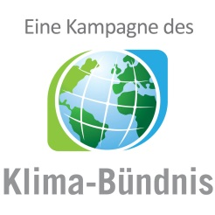

km-Erfassungsbogen
für alle Teilnehmenden, die KEINEN Internetaccount nutzen!

 |  | 1. Woche vom | 2024-09-01 | bis | 2024-09-07

 |  |  | Vor- und Nachname:

 |  |  | Teamname:

 | Anzahl der geradelten Kilometer

 | Tag | Datum | km | Fahrten | Anmerkung
 | 1 | 2024-09-01
 | 2 | 2024-09-02
 | 3 | 2024-09-03
 | 4 | 2024-09-04
 | 5 | 2024-09-05
 | 6 | 2024-09-06
 | 7 | 2024-09-07
 |  | Summe:

 | ACHTUNG: Bitte das Radelprotokoll möglichst tagesaktuell führen. Der Bogen muss einmal wöchentlich im lokalen Koordinationsbüro abgegeben werden.

 | Zutreffendes ankreuzen
 |  | Bei Teamübersichten nur Initialen anzeigen
 |  | Ich bin NICHT damit einverstanden, dass meine Teammitglieder meine erradelten Gesamtkilometer sehen können

 | Pflichtfeld
 |  | Ich stimme den umseitigen Datenschutzinformationen zu

 | Ort, Datum |  |  |  |  | Unterschrift

 | Bitte bis spätestens zum |  |  | 2024-09-11 | abgeben bei bzw. senden an:

 | Landkreis Wittmund
 | Am Markt 9
 | 26409 Wittmund

 | Tel: +49 04462 86 1274

 | E-Mail: klimaschutz@lk.wittmund.de

